상품제안서
보틀로만 엣지 커피머그 400ml | 상품코드: S43025

 |  |  |  |  |  |  | 02-713-8555 | www.synergygift.co.kr
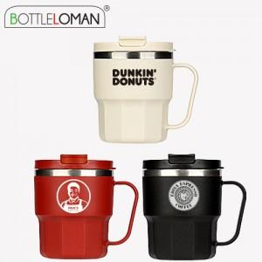

【상세/제작정보】 | - 1도인쇄 100개 미만 인쇄비 별도로 발생됩니다.<br>- 개별인박스 및 선물포장지는 예고없이 변경될 수 있습니다.

【인쇄/포장옵션】 | 실크 / 포장지포장

【공급단가】 | 수량 | 50~ | 100~ | 300~ | 1,000~ | 5,000~
*VAT별도 | 블랙 | 4,720원 | 4,540원 | 4,320원 | 4,140원 | 4,000원
 | 아이보리 | 4,720원 | 4,540원 | 4,320원 | 4,140원 | 4,000원
 | 버건디 | 4,720원 | 4,540원 | 4,320원 | 4,140원 | 4,000원

【상품 URL】 | https://www.synergygift.co.kr:443/src/goods_detail.php?gdno=43025

